상품제안서
실리스컹키 섬유향수 탈취제(방향제) | 상품코드: F22823

 |  |  |  |  |  |  | 02-412-0044 | www.easy1.co.kr
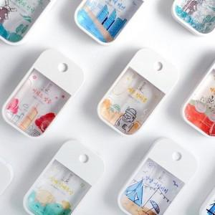

【상세/제작정보】 | 스티커 인쇄시 - 제품 중앙부분 기성 스티커 대신해 투명스티커로 제작함

【인쇄/포장옵션】 | 스티커 / 포장지포장

【공급단가】 | 수량 | 100~ | 300~ | 500~ | 1,000~ | 3,000~
*VAT별도 | 단가 | 7,840원 | 7,560원 | 7,280원 | 7,000원 | 6,720원

【상품 URL】 | https://dev.easy1.co.kr:443/src/goods_detail.php?gdno=22823

